Příloha č. 4a
Vývoj podílu jednotlivých sektorů na zaměstnanosti
 | II. sektor |  | III. sektor |  |  |  | I. sektor |  | II. sektor |  | III. sektor
7.6943182741 | 42.945392817 | 7.6943182741 | 49.358789556 | 7.6943182741 |  | 1993 | 7.6943182741 | 1993 | 42.945392817 | 1993 | 49.358789556
6.8586532645 | 42.183883922 | 6.8586532645 | 50.947131288 | 6.8586532645 |  | 1994 | 6.8586532645 | 1994 | 42.183883922 | 1994 | 50.947131288
6.5645278703 | 41.839706101 | 6.5645278703 | 51.595766029 | 6.5645278703 |  | 1995 | 6.5645278703 | 1995 | 41.839706101 | 1995 | 51.595766029
6.1414376924 | 41.535504892 | 6.1414376924 | 52.323057416 | 6.1414376924 |  | 1996 | 6.1414376924 | 1996 | 41.535504892 | 1996 | 52.323057416
5.7606438282 | 41.145157752 | 5.7606438282 | 53.09419842 | 5.7606438282 |  | 1997 | 5.7606438282 | 1997 | 41.145157752 | 1997 | 53.09419842
5.4860411858 | 40.938411922 | 5.4860411858 | 53.575546892 | 5.4860411858 |  | 1998 | 5.4860411858 | 1998 | 40.938411922 | 1998 | 53.575546892
5.1910830629 | 40.132138313 | 5.1910830629 | 54.676778624 | 5.1910830629 |  | 1999 | 5.1910830629 | 1999 | 40.132138313 | 1999 | 54.676778624
5.0875826095 | 39.488324221 | 5.0875826095 | 55.424093169 | 5.0875826095 |  | 2000 | 5.0875826095 | 2000 | 39.488324221 | 2000 | 55.424093169
4.7457966347 | 40.009579494 | 4.7457966347 | 55.244623871 | 4.7457966347 |  | 2001 | 4.7457966347 | 2001 | 40.009579494 | 2001 | 55.244623871
4.7820831259 | 39.628215139 | 4.7820831259 | 55.589701735 | 4.7820831259 |  | 2002 | 4.7820831259 | 2002 | 39.628215139 | 2002 | 55.589701735
4.5029858703 | 39.368697355 | 4.5029858703 | 56.128316775 | 4.5029858703 |  | 2003 | 4.5029858703 | 2003 | 39.368697355 | 2003 | 56.128316775
Vývoj podílu jednotlivých sektorů na zaměstnanosti
 | II. sektor |  | III. sektor |  |  |  | I. sektor |  | II. sektor |  | III. sektor
7.6943182741 | 42.945392817 | 7.6943182741 | 49.358789556 | 7.6943182741 |  | 1993 | 7.6943182741 | 1993 | 42.945392817 | 1993 | 49.358789556
6.8586532645 | 42.183883922 | 6.8586532645 | 50.947131288 | 6.8586532645 |  | 1994 | 6.8586532645 | 1994 | 42.183883922 | 1994 | 50.947131288
6.5645278703 | 41.839706101 | 6.5645278703 | 51.595766029 | 6.5645278703 |  | 1995 | 6.5645278703 | 1995 | 41.839706101 | 1995 | 51.595766029
6.1414376924 | 41.535504892 | 6.1414376924 | 52.323057416 | 6.1414376924 |  | 1996 | 6.1414376924 | 1996 | 41.535504892 | 1996 | 52.323057416
5.7606438282 | 41.145157752 | 5.7606438282 | 53.09419842 | 5.7606438282 |  | 1997 | 5.7606438282 | 1997 | 41.145157752 | 1997 | 53.09419842
5.4860411858 | 40.938411922 | 5.4860411858 | 53.575546892 | 5.4860411858 |  | 1998 | 5.4860411858 | 1998 | 40.938411922 | 1998 | 53.575546892
5.1910830629 | 40.132138313 | 5.1910830629 | 54.676778624 | 5.1910830629 |  | 1999 | 5.1910830629 | 1999 | 40.132138313 | 1999 | 54.676778624
5.0875826095 | 39.488324221 | 5.0875826095 | 55.424093169 | 5.0875826095 |  | 2000 | 5.0875826095 | 2000 | 39.488324221 | 2000 | 55.424093169
4.7457966347 | 40.009579494 | 4.7457966347 | 55.244623871 | 4.7457966347 |  | 2001 | 4.7457966347 | 2001 | 40.009579494 | 2001 | 55.244623871
4.7820831259 | 39.628215139 | 4.7820831259 | 55.589701735 | 4.7820831259 |  | 2002 | 4.7820831259 | 2002 | 39.628215139 | 2002 | 55.589701735
4.5029858703 | 39.368697355 | 4.5029858703 | 56.128316775 | 4.5029858703 |  | 2003 | 4.5029858703 | 2003 | 39.368697355 | 2003 | 56.128316775
Počty zaměstnaných podle sektorů NH v členění muži a ženy
 | 2019 |  | 2020 |  | rozdíl 2020-2019 (tis.) | index 2020/2019 (%)
 | tis. | % | tis. | %
Zaměstnaní - muži | 2,950.7 | 100.0 | 2,928.2 | 100.0 | -22.5 | 99.2
I. sektor | 100.4 | 3.4 | 99.7 | 3.4 | -0.7 | 99.3
II. sektor | 1,420.4 | 48.1 | 1,406.5 | 48.0 | -13.9 | 99.0
z toho: stavebnictví | 347.2 | 11.8 | 359.6 | 12.3 | 12.4 | 103.6
III. sektor *) | 1,430.0 | 48.5 | 1,422.0 | 48.6 | -7.9 | 99.4
Zaměstnaní - ženy | 2,352.4 | 100.0 | 2,306.7 | 100.0 | -45.7 | 98.1
I. sektor | 40.9 | 1.7 | 36.9 | 1.6 | -4.0 | 90.3
II. sektor | 555.0 | 23.6 | 543.1 | 23.5 | -11.8 | 97.9
z toho: stavebnictví | 29.6 | 1.3 | 35.8 | 1.6 | 6.2 | 120.9
III. sektor *) | 1,756.5 | 74.7 | 1,726.6 | 74.9 | -29.9 | 98.3
*) vč. nezjištěné sektorové příslušnosti

Počty zaměstnaných podle postavení v zaměstnání v členění muži a ženy
 | 2019 |  | 2020 |  | rozdíl 2020-2019 (tis.) | index 2020/2019 (%)
 | tis. | % | tis. | %
Zaměstnaní - muži | 2,950.7 | 100.0 | 2,928.2 | 100.0 | -22.5 | 99.2
v tom:
zaměstnanci | 2,349.5 | 79.6 | 2,334.4 | 79.7 | -15.1 | 99.4
podnikatelé bez zaměstnanců | 476.7 | 16.2 | 471.0 | 16.1 | -5.8 | 98.8
podnikatelé se zaměstnanci | 118.5 | 4.0 | 116.5 | 4.0 | -2.0 | 98.3
pomáhající rodinní příslušníci | 6.0 | 0.2 | 6.4 | 0.2 | 0.4 | 106.7
Zaměstnaní - ženy | 2,352.4 | 100.0 | 2,306.7 | 100.0 | -45.7 | 98.1
v tom:
zaměstnanci | 2,062.6 | 87.7 | 2,016.6 | 87.4 | -46.1 | 97.8
podnikatelé bez zaměstnanců | 227.4 | 9.7 | 234.9 | 10.2 | 7.5 | 103.3
podnikatelé se zaměstnanci | 42.1 | 1.8 | 33.2 | 1.4 | -8.9 | 78.8
pomáhající rodinní příslušníci | 20.2 | 0.9 | 22.0 | 1.0 | 1.9 | 109.2

Počty zaměstnaných ve vybraných skupinách v členění muži a ženy
 | 2019 |  | 2020 |  | rozdíl 2020-2019 (tis.) | index 2020/2019 (%)
 | tis. | % | tis. | %
Zaměstnaní - muži | 2,950.7 | 100.0 | 2,928.2 | 100.0 | -22.5 | 99.2
z toho:
- mající druhé (další) zaměstnání | 77.3 | 2.6 | 75.9 | 2.6 | -1.4 | 98.1
- úvazek na dobu neurčitou nebo jako podnikatel | 2,794.0 | 94.7 | 2,780.7 | 95.0 | -13.3 | 99.5
- úvazek na dobu určitou | 155.3 | 5.3 | 146.0 | 5.0 | -9.4 | 94.0
- na plnou pracovní dobu | 2,833.3 | 96.0 | 2,826.6 | 96.5 | -6.7 | 99.8
- na kratší pracovní dobu | 117.2 | 4.0 | 101.5 | 3.5 | -15.7 | 86.6
- podzaměstnaní | 9.4 | 0.3 | 11.5 | 0.4 | 2.1 | 121.9
Zaměstnaní - ženy | 2,352.4 | 100.0 | 2,306.7 | 100.0 | -45.7 | 98.1
z toho:
- mající druhé (další) zaměstnání | 59.8 | 2.5 | 54.9 | 2.4 | -4.9 | 91.7
- úvazek na dobu neurčitou nebo jako podnikatel | 2,142.7 | 91.1 | 2,130.4 | 92.4 | -12.3 | 99.4
- úvazek na dobu určitou | 209.3 | 8.9 | 175.7 | 7.6 | -33.6 | 84.0
- na plnou pracovní dobu | 2,068.8 | 87.9 | 2,044.8 | 88.6 | -24.0 | 98.8
- na kratší pracovní dobu | 283.4 | 12.0 | 261.7 | 11.3 | -21.7 | 92.3
- podzaměstnaní | 20.0 | 0.8 | 19.4 | 0.8 | -0.6 | 96.9
Zdroj: ČSÚ - VŠPS

 |  | zpět

Příloha č. 4b
Vývoj podílu jednotlivých sektorů na zaměstnanosti
 | II. sektor |  | III. sektor |  |  |  | I. sektor |  | II. sektor |  | III. sektor
7.6943182741 | 42.945392817 | 7.6943182741 | 49.358789556 | 7.6943182741 |  | 1993 | 7.6943182741 | 1993 | 42.945392817 | 1993 | 49.358789556
6.8586532645 | 42.183883922 | 6.8586532645 | 50.947131288 | 6.8586532645 |  | 1994 | 6.8586532645 | 1994 | 42.183883922 | 1994 | 50.947131288
6.5645278703 | 41.839706101 | 6.5645278703 | 51.595766029 | 6.5645278703 |  | 1995 | 6.5645278703 | 1995 | 41.839706101 | 1995 | 51.595766029
6.1414376924 | 41.535504892 | 6.1414376924 | 52.323057416 | 6.1414376924 |  | 1996 | 6.1414376924 | 1996 | 41.535504892 | 1996 | 52.323057416
5.7606438282 | 41.145157752 | 5.7606438282 | 53.09419842 | 5.7606438282 |  | 1997 | 5.7606438282 | 1997 | 41.145157752 | 1997 | 53.09419842
5.4860411858 | 40.938411922 | 5.4860411858 | 53.575546892 | 5.4860411858 |  | 1998 | 5.4860411858 | 1998 | 40.938411922 | 1998 | 53.575546892
5.1910830629 | 40.132138313 | 5.1910830629 | 54.676778624 | 5.1910830629 |  | 1999 | 5.1910830629 | 1999 | 40.132138313 | 1999 | 54.676778624
5.0875826095 | 39.488324221 | 5.0875826095 | 55.424093169 | 5.0875826095 |  | 2000 | 5.0875826095 | 2000 | 39.488324221 | 2000 | 55.424093169
4.7457966347 | 40.009579494 | 4.7457966347 | 55.244623871 | 4.7457966347 |  | 2001 | 4.7457966347 | 2001 | 40.009579494 | 2001 | 55.244623871
4.7820831259 | 39.628215139 | 4.7820831259 | 55.589701735 | 4.7820831259 |  | 2002 | 4.7820831259 | 2002 | 39.628215139 | 2002 | 55.589701735
4.5029858703 | 39.368697355 | 4.5029858703 | 56.128316775 | 4.5029858703 |  | 2003 | 4.5029858703 | 2003 | 39.368697355 | 2003 | 56.128316775
Vývoj podílu jednotlivých sektorů na zaměstnanosti
 | II. sektor |  | III. sektor |  |  |  | I. sektor |  | II. sektor |  | III. sektor
7.6943182741 | 42.945392817 | 7.6943182741 | 49.358789556 | 7.6943182741 |  | 1993 | 7.6943182741 | 1993 | 42.945392817 | 1993 | 49.358789556
6.8586532645 | 42.183883922 | 6.8586532645 | 50.947131288 | 6.8586532645 |  | 1994 | 6.8586532645 | 1994 | 42.183883922 | 1994 | 50.947131288
6.5645278703 | 41.839706101 | 6.5645278703 | 51.595766029 | 6.5645278703 |  | 1995 | 6.5645278703 | 1995 | 41.839706101 | 1995 | 51.595766029
6.1414376924 | 41.535504892 | 6.1414376924 | 52.323057416 | 6.1414376924 |  | 1996 | 6.1414376924 | 1996 | 41.535504892 | 1996 | 52.323057416
5.7606438282 | 41.145157752 | 5.7606438282 | 53.09419842 | 5.7606438282 |  | 1997 | 5.7606438282 | 1997 | 41.145157752 | 1997 | 53.09419842
5.4860411858 | 40.938411922 | 5.4860411858 | 53.575546892 | 5.4860411858 |  | 1998 | 5.4860411858 | 1998 | 40.938411922 | 1998 | 53.575546892
5.1910830629 | 40.132138313 | 5.1910830629 | 54.676778624 | 5.1910830629 |  | 1999 | 5.1910830629 | 1999 | 40.132138313 | 1999 | 54.676778624
5.0875826095 | 39.488324221 | 5.0875826095 | 55.424093169 | 5.0875826095 |  | 2000 | 5.0875826095 | 2000 | 39.488324221 | 2000 | 55.424093169
4.7457966347 | 40.009579494 | 4.7457966347 | 55.244623871 | 4.7457966347 |  | 2001 | 4.7457966347 | 2001 | 40.009579494 | 2001 | 55.244623871
4.7820831259 | 39.628215139 | 4.7820831259 | 55.589701735 | 4.7820831259 |  | 2002 | 4.7820831259 | 2002 | 39.628215139 | 2002 | 55.589701735
4.5029858703 | 39.368697355 | 4.5029858703 | 56.128316775 | 4.5029858703 |  | 2003 | 4.5029858703 | 2003 | 39.368697355 | 2003 | 56.128316775
Vzdělanostní struktura zaměstnaných v členění na muže a ženy
Zaměstnaní v NH | 2019 |  | 2020 |  | rozdíl | index
 | v tis. | % | v tis. | % | 2020-2019 (tis.) | 2020/2019 (%)
Zaměstnaní - muži | 2,950.7 | 100.0 | 2,928.2 | 100.0 | -22.5 | 99.2
z toho:
základní a bez vzdělání | 124.9 | 4.2 | 129.5 | 4.4 | 4.6 | 103.7
střední bez maturity | 1,162.4 | 39.4 | 1,113.8 | 38.0 | -48.6 | 95.8
střední s maturitou | 989.1 | 33.5 | 1,011.8 | 34.6 | 22.7 | 102.3
vysokoškolské | 673.9 | 22.8 | 672.8 | 23.0 | -1.1 | 99.8
Zaměstnaní - ženy | 2,352.4 | 100.0 | 2,306.7 | 100.0 | -45.7 | 98.1
z toho:
základní a bez vzdělání | 118.5 | 5.0 | 110.8 | 4.8 | -7.7 | 93.5
střední bez maturity | 626.9 | 26.6 | 595.5 | 25.8 | -31.4 | 95.0
střední s maturitou | 978.0 | 41.6 | 960.2 | 41.6 | -17.8 | 98.2
vysokoškolské | 628.5 | 26.7 | 639.7 | 27.7 | 11.2 | 101.8

Vzdělanostní struktura zaměstnané populace podle věku v členění na muže a ženy v roce 2020 (v %)
Věk | Zaměst. celkem | Vzdělání
 |  | základní a bez vzdělání | střední |  | vysokoškolské
 |  |  | bez maturity | s maturitou
Zaměstnaní - muži | 100.0 | 4.4 | 38.0 | 34.6 | 23.0
15-24 let | 100.0 | 14.6 | 39.1 | 42.6 | 3.7
25-39 let | 100.0 | 5.2 | 31.0 | 36.7 | 27.1
40-54 let | 100.0 | 3.2 | 41.8 | 33.8 | 21.2
55-64 let | 100.0 | 2.8 | 45.1 | 30.0 | 22.1
65+ let | 100.0 | 2.8 | 28.5 | 31.1 | 37.6
Zaměstnaní - ženy | 100.0 | 4.8 | 25.8 | 41.6 | 27.7
15-24 let | 100.0 | 12.0 | 21.0 | 55.9 | 11.0
25-39 let | 100.0 | 4.7 | 18.3 | 36.3 | 40.6
40-54 let | 100.0 | 3.7 | 29.9 | 43.1 | 23.2
55-64 let | 100.0 | 5.5 | 29.4 | 43.5 | 21.6
65+ let | 100.0 | 9.6 | 19.0 | 41.0 | 30.5
Zdroj: ČSÚ - VŠPS

 |  | zpět

Vzdělanostní struktura zaměstnaných v členění na muže a ženy
Zaměstnaní v NH | 2014 |  | 2015 |  | rozdíl | index
 | v tis. | % | v tis. | % | 15-14 (tis.) | 15/14 (%)
Zaměstnaní - muži | 2,817.0 | 100.0 | 2,837.3 | 100.0 | 20.4 | 100.7
z toho:
základní a bez vzdělání | 97.5 | 3.5 | 96.6 | 3.4 | -0.8 | 99.1
střední bez maturity | 1,163.9 | 41.3 | 1,164.9 | 41.1 | 0.9 | 100.1
střední s maturitou | 953.6 | 33.9 | 963.1 | 33.9 | 9.4 | 101.0
vysokoškolské | 601.6 | 21.4 | 612.2 | 21.6 | 10.6 | 101.8
Zaměstnaní - ženy | 2,157.3 | 100.0 | 2,204.6 | 100.0 | 47.3 | 102.2
z toho:
základní a bez vzdělání | 107.3 | 5.0 | 103.4 | 4.7 | -3.9 | 96.3
střední bez maturity | 594.3 | 27.5 | 610.7 | 27.7 | 16.4 | 102.8
střední s maturitou | 922.1 | 42.7 | 927.9 | 42.1 | 5.8 | 100.6
vysokoškolské | 533.2 | 24.7 | 562.1 | 25.5 | 29.0 | 105.4

Vzdělanostní struktura zaměstnané populace 15+ podle věku v členění na muže a ženy v roce 2015 (v %)
Věk | Zaměst. celkem | Vzdělání
 |  | základní a bez vzdělání | střední |  | vysokoškolské
 |  |  | bez maturity | s maturitou
Zaměstnaní - muži | 100.0 | 3.5 | 41.3 | 33.9 | 21.4
15-24 let | 100.0 | 9.0 | 43.8 | 42.9 | 4.3
25-39 let | 100.0 | 3.5 | 34.8 | 37.4 | 24.3
40-54 let | 100.0 | 2.4 | 44.1 | 32.4 | 21.1
55-64 let | 100.0 | 3.6 | 49.6 | 26.0 | 20.8
65+ let | 100.0 | 1.7 | 30.6 | 30.0 | 37.7
Zaměstnaní - ženy | 100.0 | 5.0 | 27.5 | 42.7 | 24.7
15-24 let | 100.0 | 6.2 | 20.2 | 59.0 | 14.6
25-39 let | 100.0 | 2.9 | 21.8 | 39.2 | 36.1
40-54 let | 100.0 | 3.9 | 32.7 | 43.1 | 20.3
55-64 let | 100.0 | 10.0 | 30.8 | 39.7 | 19.5
65+ let | 100.0 | 10.3 | 19.6 | 42.5 | 27.6

Příloha č. 4c
Vývoj podílu jednotlivých sektorů na zaměstnanosti
 | II. sektor |  | III. sektor |  |  |  | I. sektor |  | II. sektor |  | III. sektor
7.6943182741 | 42.945392817 | 7.6943182741 | 49.358789556 | 7.6943182741 |  | 1993 | 7.6943182741 | 1993 | 42.945392817 | 1993 | 49.358789556
6.8586532645 | 42.183883922 | 6.8586532645 | 50.947131288 | 6.8586532645 |  | 1994 | 6.8586532645 | 1994 | 42.183883922 | 1994 | 50.947131288
6.5645278703 | 41.839706101 | 6.5645278703 | 51.595766029 | 6.5645278703 |  | 1995 | 6.5645278703 | 1995 | 41.839706101 | 1995 | 51.595766029
6.1414376924 | 41.535504892 | 6.1414376924 | 52.323057416 | 6.1414376924 |  | 1996 | 6.1414376924 | 1996 | 41.535504892 | 1996 | 52.323057416
5.7606438282 | 41.145157752 | 5.7606438282 | 53.09419842 | 5.7606438282 |  | 1997 | 5.7606438282 | 1997 | 41.145157752 | 1997 | 53.09419842
5.4860411858 | 40.938411922 | 5.4860411858 | 53.575546892 | 5.4860411858 |  | 1998 | 5.4860411858 | 1998 | 40.938411922 | 1998 | 53.575546892
5.1910830629 | 40.132138313 | 5.1910830629 | 54.676778624 | 5.1910830629 |  | 1999 | 5.1910830629 | 1999 | 40.132138313 | 1999 | 54.676778624
5.0875826095 | 39.488324221 | 5.0875826095 | 55.424093169 | 5.0875826095 |  | 2000 | 5.0875826095 | 2000 | 39.488324221 | 2000 | 55.424093169
4.7457966347 | 40.009579494 | 4.7457966347 | 55.244623871 | 4.7457966347 |  | 2001 | 4.7457966347 | 2001 | 40.009579494 | 2001 | 55.244623871
4.7820831259 | 39.628215139 | 4.7820831259 | 55.589701735 | 4.7820831259 |  | 2002 | 4.7820831259 | 2002 | 39.628215139 | 2002 | 55.589701735
4.5029858703 | 39.368697355 | 4.5029858703 | 56.128316775 | 4.5029858703 |  | 2003 | 4.5029858703 | 2003 | 39.368697355 | 2003 | 56.128316775
Vývoj podílu jednotlivých sektorů na zaměstnanosti
 | II. sektor |  | III. sektor |  |  |  | I. sektor |  | II. sektor |  | III. sektor
7.6943182741 | 42.945392817 | 7.6943182741 | 49.358789556 | 7.6943182741 |  | 1993 | 7.6943182741 | 1993 | 42.945392817 | 1993 | 49.358789556
6.8586532645 | 42.183883922 | 6.8586532645 | 50.947131288 | 6.8586532645 |  | 1994 | 6.8586532645 | 1994 | 42.183883922 | 1994 | 50.947131288
6.5645278703 | 41.839706101 | 6.5645278703 | 51.595766029 | 6.5645278703 |  | 1995 | 6.5645278703 | 1995 | 41.839706101 | 1995 | 51.595766029
6.1414376924 | 41.535504892 | 6.1414376924 | 52.323057416 | 6.1414376924 |  | 1996 | 6.1414376924 | 1996 | 41.535504892 | 1996 | 52.323057416
5.7606438282 | 41.145157752 | 5.7606438282 | 53.09419842 | 5.7606438282 |  | 1997 | 5.7606438282 | 1997 | 41.145157752 | 1997 | 53.09419842
5.4860411858 | 40.938411922 | 5.4860411858 | 53.575546892 | 5.4860411858 |  | 1998 | 5.4860411858 | 1998 | 40.938411922 | 1998 | 53.575546892
5.1910830629 | 40.132138313 | 5.1910830629 | 54.676778624 | 5.1910830629 |  | 1999 | 5.1910830629 | 1999 | 40.132138313 | 1999 | 54.676778624
5.0875826095 | 39.488324221 | 5.0875826095 | 55.424093169 | 5.0875826095 |  | 2000 | 5.0875826095 | 2000 | 39.488324221 | 2000 | 55.424093169
4.7457966347 | 40.009579494 | 4.7457966347 | 55.244623871 | 4.7457966347 |  | 2001 | 4.7457966347 | 2001 | 40.009579494 | 2001 | 55.244623871
4.7820831259 | 39.628215139 | 4.7820831259 | 55.589701735 | 4.7820831259 |  | 2002 | 4.7820831259 | 2002 | 39.628215139 | 2002 | 55.589701735
4.5029858703 | 39.368697355 | 4.5029858703 | 56.128316775 | 4.5029858703 |  | 2003 | 4.5029858703 | 2003 | 39.368697355 | 2003 | 56.128316775
Struktura zaměstnanosti podle klasifikace zaměstnání (CZ-ISCO)
 |  | 2019 |  | 2020 |  | rozdíl 2020-2019 (tis.) | index 2020/2019 (%)
 |  | tis. | % | tis. | %
Zaměstnaní - muži |  | 2,950.7 | 100.0 | 2928.2 | 100.0 | -22.5 | 99.2
z toho:
1 | Zákonodárci a řídící pracovníci | 173.9 | 5.9 | 162.0 | 5.5 | -11.9 | 93.1
2 | Specialisté | 406.1 | 13.8 | 428.5 | 14.6 | 22.4 | 105.5
3 | Techničtí a odborní pracovníci | 518.3 | 17.6 | 512.3 | 17.5 | -6.0 | 98.8
4 | Úředníci | 105.2 | 3.6 | 104.5 | 3.6 | -0.8 | 99.3
5 | Pracovníci ve službách a prodeji | 277.9 | 9.4 | 271.7 | 9.3 | -6.2 | 97.8
6 | Kvalifikovaní dělníci v zemědělství | 42.6 | 1.4 | 41.1 | 1.4 | -1.5 | 96.4
7 | Řemeslníci a opraváři | 748.7 | 25.4 | 742.2 | 25.3 | -6.5 | 99.1
8 | Obsluha strojů a zařízení | 539.0 | 18.3 | 520.6 | 17.8 | -18.4 | 96.6
9 | Pomocní a nekvalifikovaní pracovníci | 123.4 | 4.2 | 122.1 | 4.2 | -1.3 | 98.9
Zaměstnaní - ženy |  | 2,352.4 | 100.0 | 2306.7 | 100.0 | -45.7 | 98.1
z toho:
1 | Zákonodárci a řídící pracovníci | 63.7 | 2.7 | 62.3 | 2.7 | -1.4 | 97.8
2 | Specialisté | 448.6 | 19.1 | 458.2 | 19.9 | 9.5 | 102.1
3 | Techničtí a odborní pracovníci | 390.7 | 16.6 | 404.4 | 17.5 | 13.6 | 103.5
4 | Úředníci | 395.9 | 16.8 | 374.7 | 16.2 | -21.2 | 94.6
5 | Pracovníci ve službách a prodeji | 538.4 | 22.9 | 513.2 | 22.2 | -25.2 | 95.3
6 | Kvalifikovaní dělníci v zemědělství | 23.6 | 1.0 | 20.8 | 0.9 | -2.8 | 88.0
7 | Řemeslníci a opraváři | 100.7 | 4.3 | 93.6 | 4.1 | -7.1 | 92.9
8 | Obsluha strojů a zařízení | 189.4 | 8.1 | 183.0 | 7.9 | -6.4 | 96.6
9 | Pomocní a nekvalifikovaní pracovníci | 199.9 | 8.5 | 194.6 | 8.4 | -5.4 | 97.3
...

Příloha č. 5
...
2020 | nezaměstnanost | tis. osob | 230.0 | 227.4 | 225.7 | 254.0 | 266.1 | 269.6 | 279.7 | 279.1 | 277.0 | 271.7 | 274.5 | 292.0
 | PNO | % | 3.1 | 3.0 | 3.0 | 3.4 | 3.6 | 3.7 | 3.8 | 3.8 | 3.8 | 3.7 | 3.8 | 4.0
 | volná místa | tis. míst | 341.4 | 351.6 | 342.3 | 332.7 | 331.1 | 334.9 | 334.3 | 340.8 | 316.7 | 310.7 | 318.0 | 318.6

*) podíl nezaměstnaných osob = počet dosažitelných uchazečů o zaměstnání ve věku 15 – 64 let k obyvatelstvu stejného věku

Uchazeči o zaměstnání a volná pracovní místa v letech 2018-2020
 | uchazeči 2018 | uchazeči 2019 | uchazeči 2020 | volná místa 2018 | volná místa 2019 | volná místa 2020
 | 289.2 | 245.1 | 230.0 | 230.7 | 331.5 | 341.4
 | 280.9 | 241.4 | 227.4 | 239.3 | 333.1 | 351.6
 | 263.6 | 227.1 | 225.7 | 253.5 | 339.3 | 342.3
 | 242.8 | 209.8 | 254.0 | 267.1 | 339.9 | 332.7
 | 229.6 | 200.7 | 266.1 | 283.2 | 346.6 | 331.1
 | 223.8 | 195.7 | 269.6 | 301.5 | 342.5 | 334.9
 | 231.6 | 205.1 | 279.7 | 310.0 | 346.6 | 334.3
 | 230.5 | 204.8 | 279.1 | 313.2 | 350.6 | 340.8
 | 224.3 | 201.9 | 277.0 | 316.1 | 345.4 | 316.7
 | 215.6 | 196.5 | 271.7 | 316.9 | 337.5 | 310.7
 | 215.0 | 197.3 | 274.5 | 323.5 | 338.7 | 318.0
 | 231.5 | 215.5 | 292.0 | 324.4 | 341.0 | 318.6

Podíl nezaměstnaných osob v letech 2018-2020
 | 2018 | 2019 | 2020
 | 3.9 | 3.3 | 3.1
 | 3.7 | 3.2 | 3.0
 | 3.5 | 3.0 | 3.0
 | 3.2 | 2.7 | 3.4
 | 3.0 | 2.6 | 3.6
 | 2.9 | 2.6 | 3.7
 | 3.1 | 2.7 | 3.8
 | 3.1 | 2.7 | 3.8
 | 3.0 | 2.7 | 3.8
 | 2.8 | 2.6 | 3.7
 | 2.8 | 2.6 | 3.8
 | 3.1 | 2.9 | 4.0

 |  |  | 1992
 |  |  | 1 | 2 | 3 | 4 | 5 | 6 | 7 | 8 | 9 | 10 | 11 | 12
 | míra nezam. |  | 4.40 | 4.14 | 3.72 | 3.22 | 2.85 | 2.70 | 2.67 | 2.65 | 2.61 | 2.50 | 2.45 | 2.57

 |  |  |  |  |  |  | zpět

Příloha č. 7
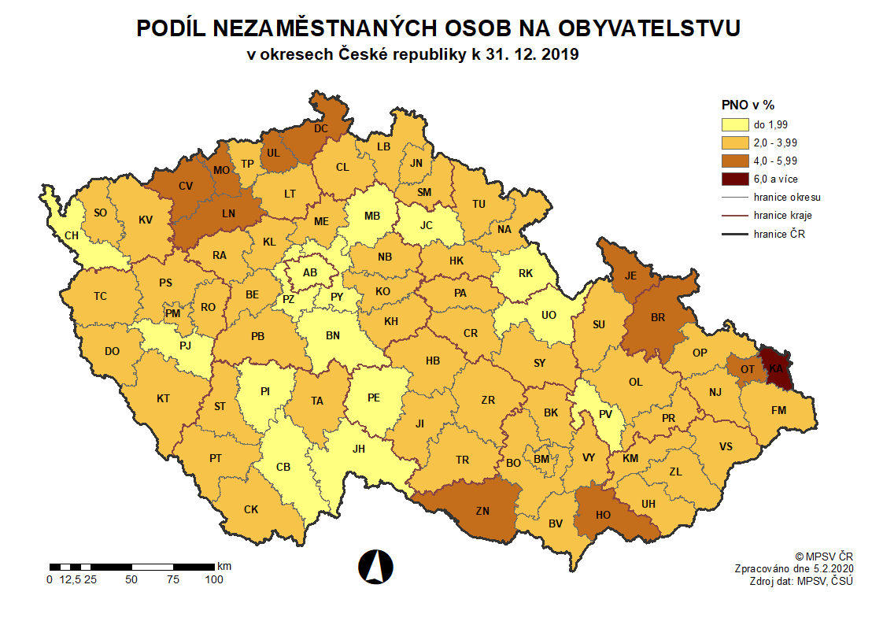
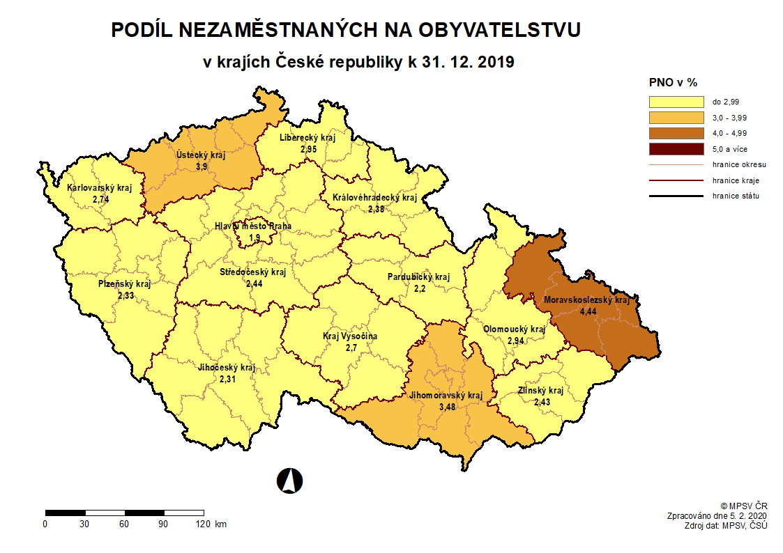

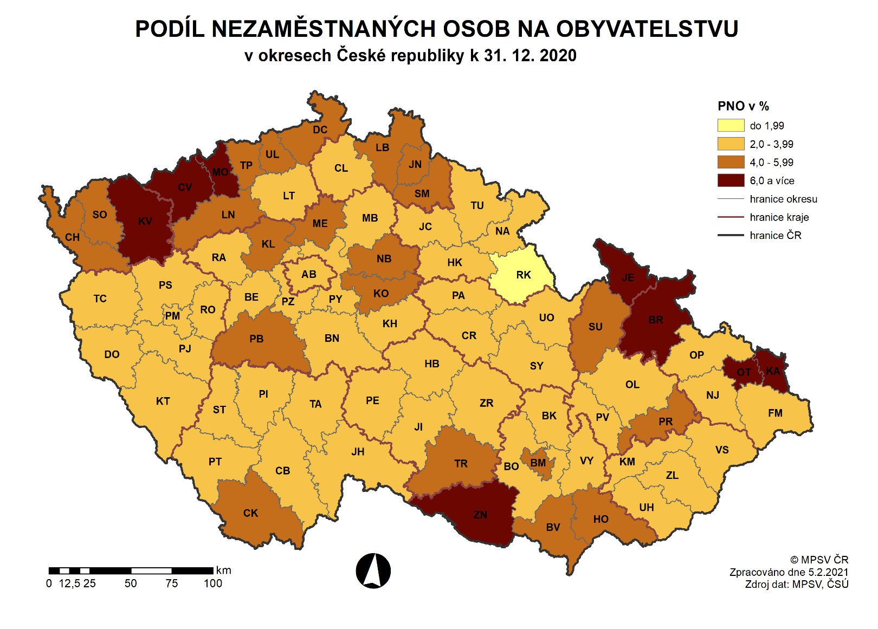
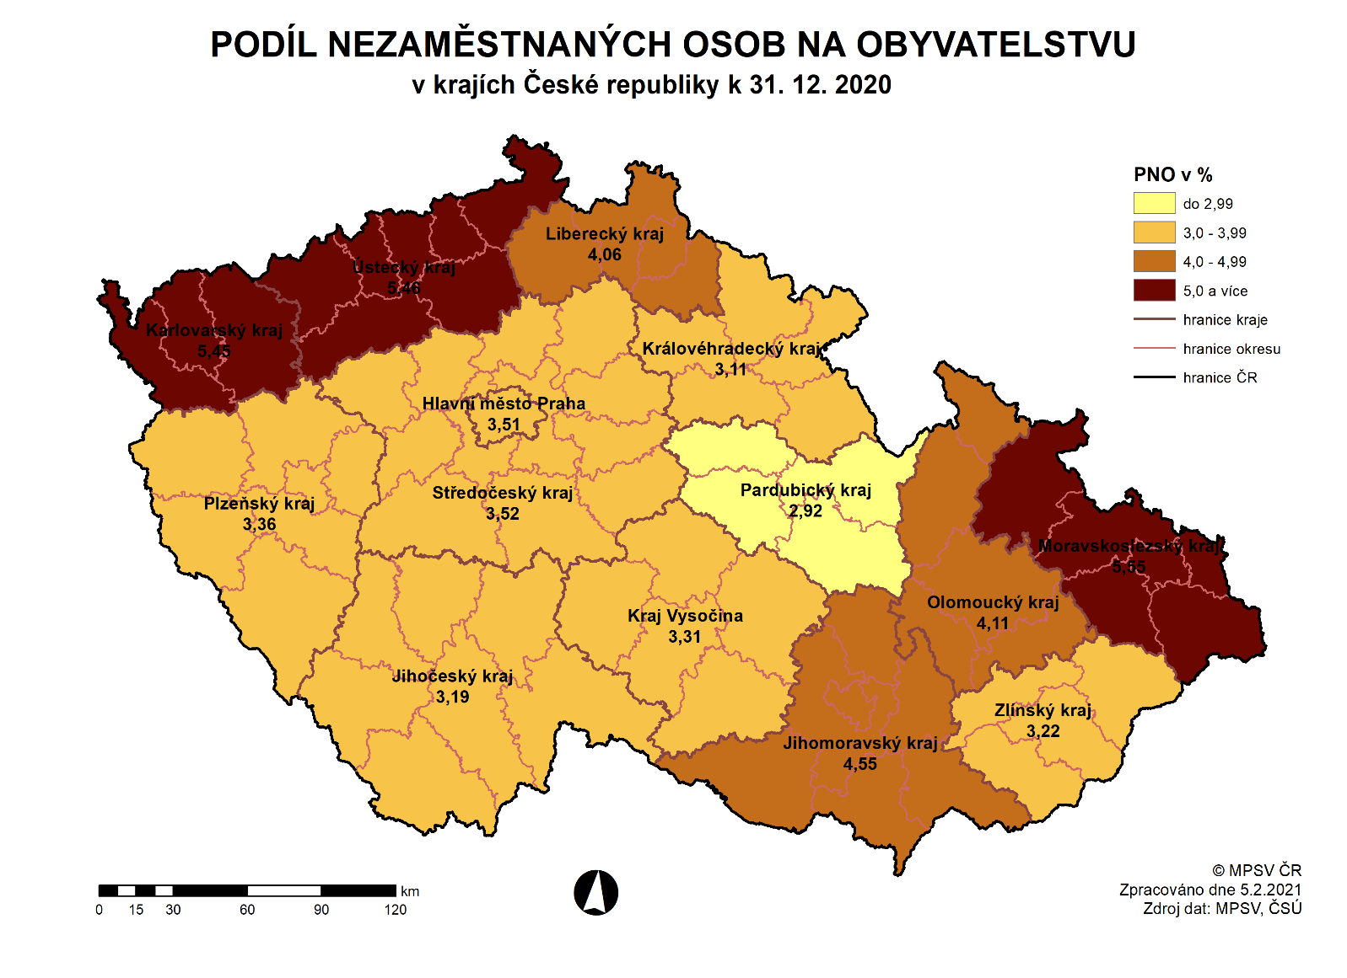

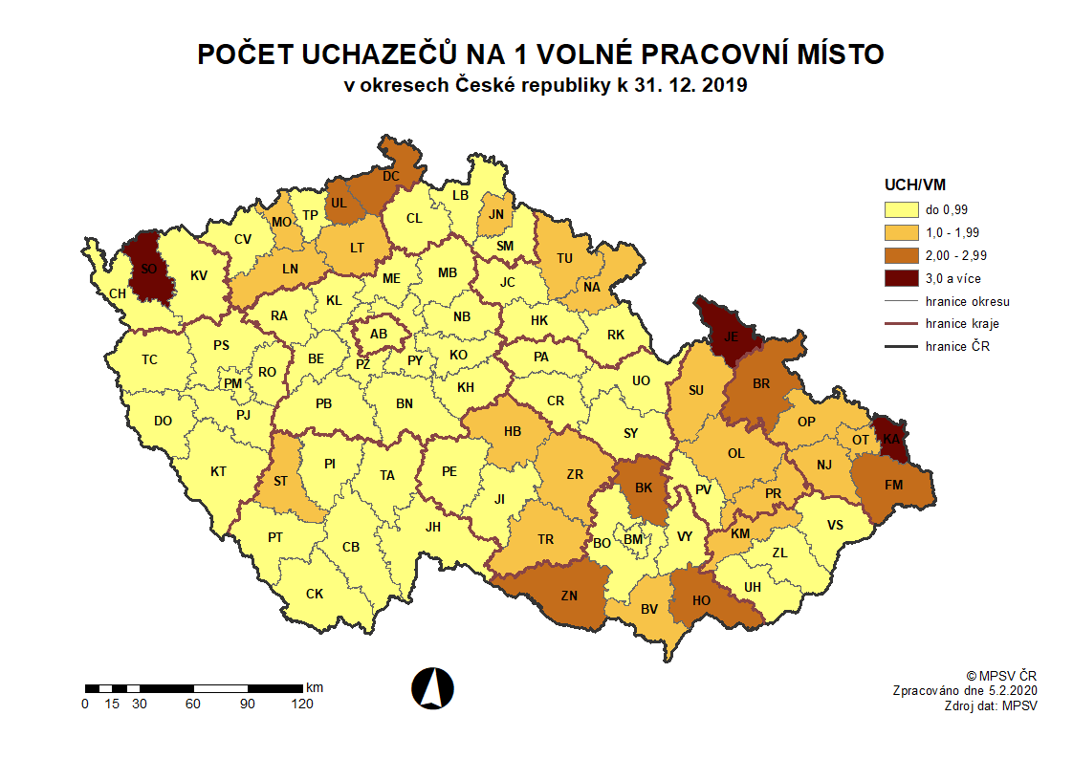
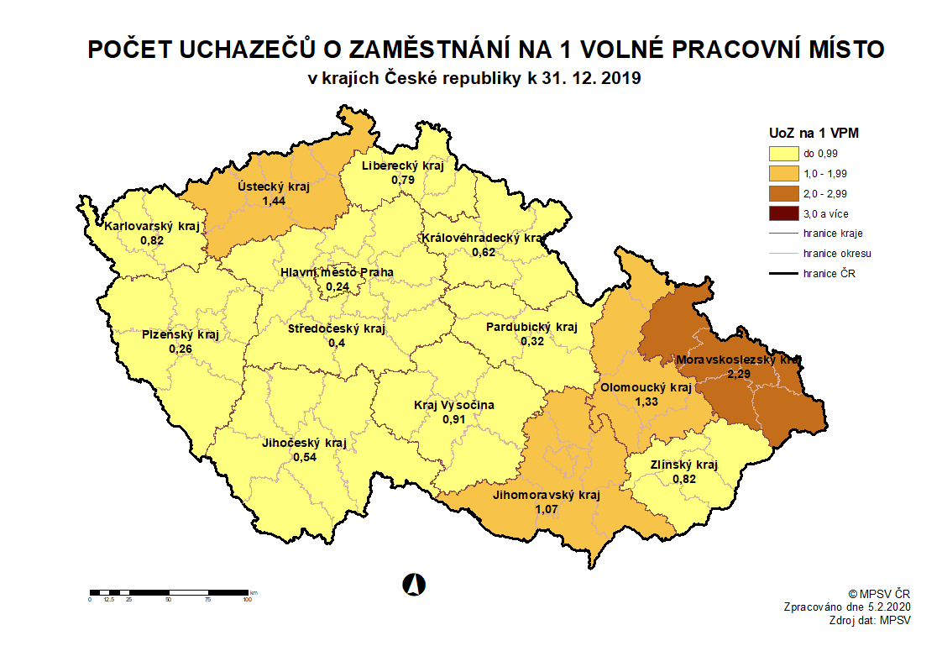

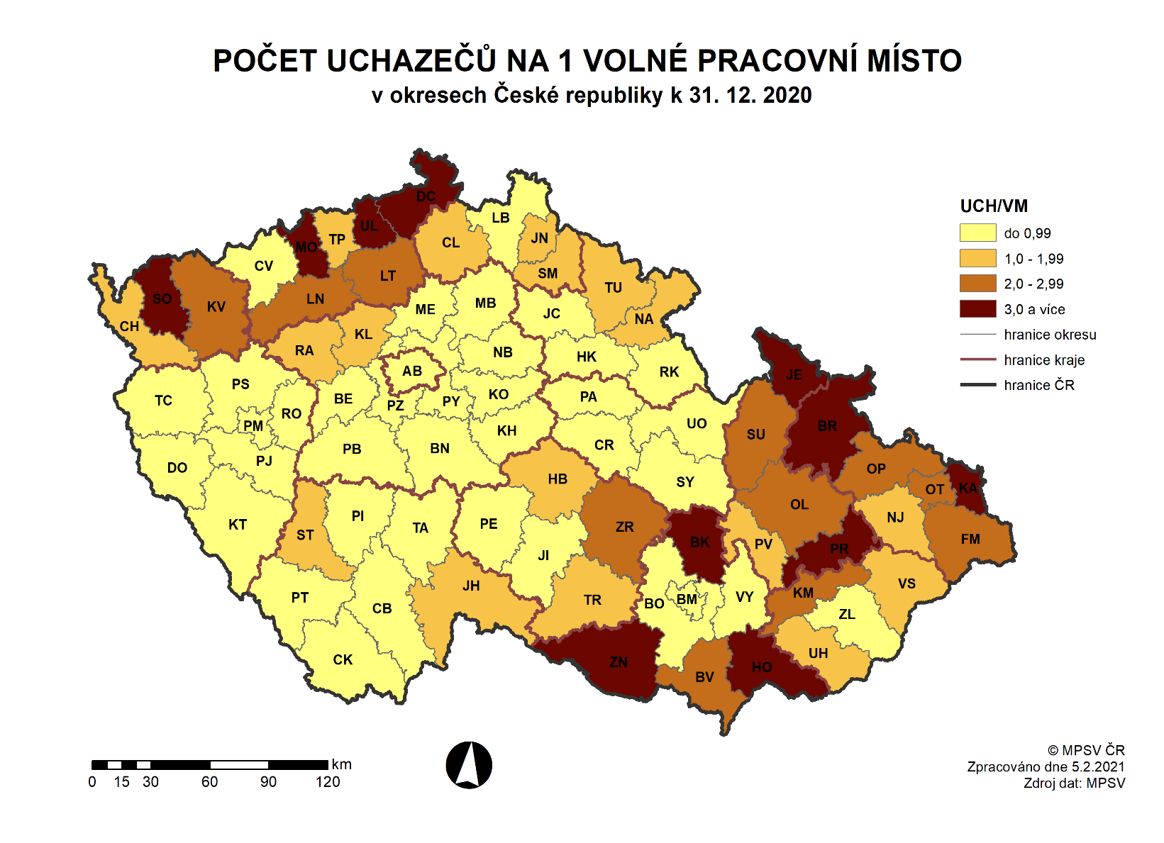
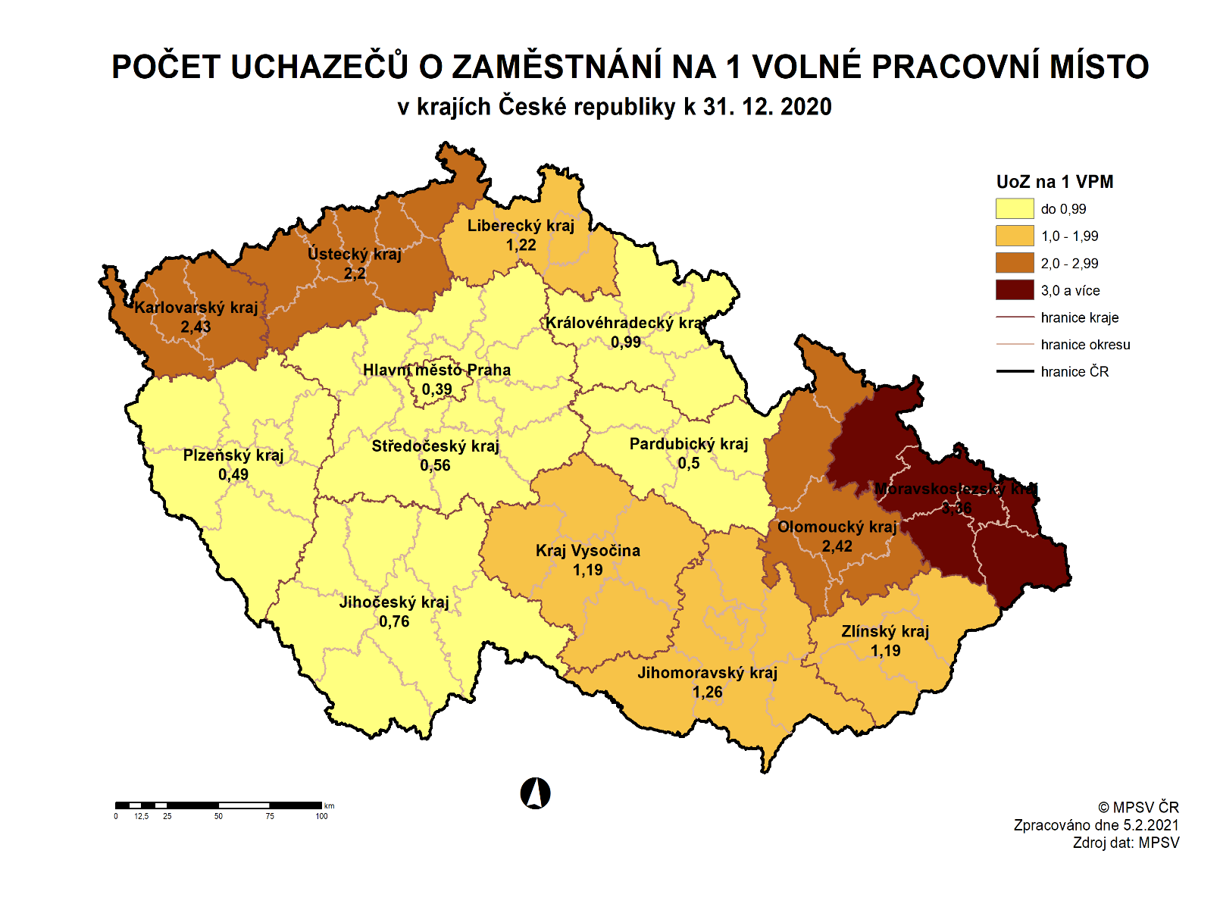

zpět

Příloha č. 9
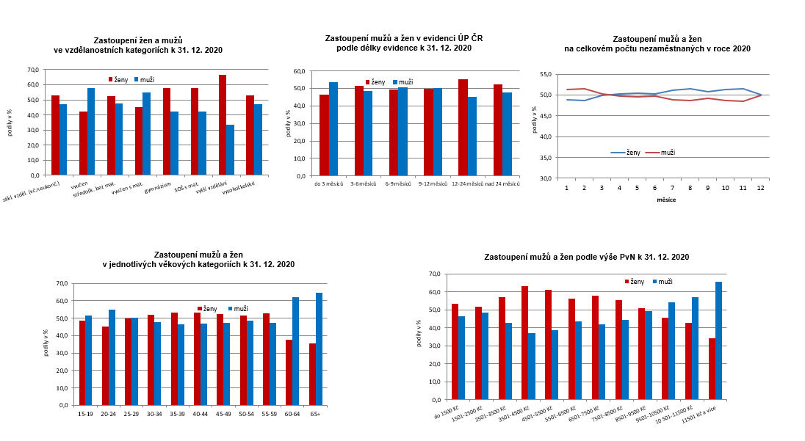
...
 | zákl. vzděl. (vč.neukonč.)
 | vyučen
 | středošk. bez mat.
 | vyučen s mat.
 | gymnázium
 | SOŠ s mat.
 | vyšší vzdělání
 | vysokoškolské
...
 | do 3 měsíců
 | 3-6 měsíců
 | 6-9 měsíců
 | 9-12 měsíců
 | 12-24 měsíců
 | nad 24 měsíců
...
 | 15-19
 | 20-24
 | 25-29
 | 30-34
 | 35-39
 | 40-44
 | 45-49
 | 50-54
 | 55-59
 | 60-64
 | 65+
...
 | do 1500 Kč
 | 1501-2500 Kč
 | 2501-3500 Kč
 | 3501-4500 Kč
 | 4501-5500 Kč
 | 5501-6500 Kč
 | 6501-7500 Kč
 | 7501-8500 Kč
 | 8501-9500 Kč
zpět | 9501-10500 Kč
 | 10 501-11500 Kč
 | 11501 Kč a více
...

Příloha č. 12
...
 | 2010 | 2011 | 2012 | 2013 | 2014 | 2015 | 2016 | 2017 | 2018 | 2019 | 2020
Královéhradecký kraj | 6.3 | 5.7 | 6.5 | 7.3 | 6.4 | 5.0 | 3.8 | 2.7 | 2.3 | 2.4 | 3.1
Pardubický kraj | 7.5 | 6.5 | 7.0 | 7.4 | 6.2 | 5.1 | 4.0 | 2.8 | 2.2 | 2.2 | 2.9
Kraj Vysočina | 8.1 | 7.2 | 7.6 | 8.1 | 7.4 | 6.2 | 5.2 | 3.8 | 3.0 | 2.7 | 3.3
Jihomoravský kraj | 8.5 | 7.6 | 8.1 | 8.9 | 8.2 | 7.0 | 6.1 | 4.6 | 3.9 | 3.5 | 4.5
Olomoucký kraj | 9.1 | 8.3 | 8.9 | 9.8 | 8.8 | 7.0 | 5.9 | 4.3 | 3.4 | 2.9 | 4.1
Zlínský kraj | 7.9 | 7.0 | 7.8 | 8.3 | 7.4 | 6.0 | 4.9 | 3.4 | 2.6 | 2.4 | 3.2
Moravskoslezský kraj | 9.0 | 8.3 | 9.2 | 10.5 | 9.8 | 8.6 | 7.5 | 5.8 | 4.7 | 4.4 | 5.6
Celkem ČR | 7.4 | 6.8 | 7.4 | 8.2 | 7.5 | 6.2 | 5.2 | 3.8 | 3.1 | 2.9 | 4.0

Regionální rozdíly v podílu nezaměstnaných osob k 31. 12. 2020
 | minimum | průměr v kraji | maximum
Praha |  | 3.50516731
Středočeský kraj | 2.0280982257 | 3.5165124476 | 4.7670220488
Jihočeský kraj | 2.5245410434 | 3.1943244729 | 4.9656974845
Plzeňský kraj | 2.5690031771 | 3.3628210539 | 3.7655860349
Karlovarský kraj | 4.2491517043 | 5.4492830589 | 6.0056345771
Ústecký kraj | 3.7378724305 | 5.4587626805 | 6.6336414457
Liberecký kraj | 3.4283049522 | 4.0551005478 | 4.3292655469
Královéhradecký kraj | 1.8796240752 | 3.1130804659 | 3.9827866333
Pardubický kraj | 2.5871920282 | 2.9199567056 | 3.2490755895
Kraj Vysočina | 2.0685889035 | 3.3067084763 | 4.229590179
Jihomoravský kraj | 2.8927519452 | 4.5476224764 | 6.3962643954
Olomoucký kraj | 2.8388452056 | 4.1123805036 | 6.3583573547
Zlínský kraj | 2.837259542 | 3.2193539668 | 3.9576566823
Moravskoslezský kraj | 3.287017743 | 5.5506118053 | 8.1171937953
Celkem ČR | 1.8796240752 | 4.0160785148 | 8.1171937953

 |  |  |  |  | zpět

Příloha č. 14
...
6 | 269,637 | 251,460 | 135,599 | 8,917 | 36,736 | 93,429 | 3.7 | 38,504 | 35,011 | 52,002 | 48,148 | 334,904 | 0.8
7 | 279,673 | 261,685 | 143,180 | 9,221 | 37,686 | 97,179 | 3.8 | 43,894 | 33,858 | 47,516 | 48,137 | 334,283 | 0.8
8 | 279,078 | 260,863 | 143,446 | 10,201 | 37,894 | 93,385 | 3.8 | 34,666 | 35,261 | 46,226 | 39,686 | 340,823 | 0.8
9 | 277,015 | 257,355 | 140,743 | 15,968 | 37,234 | 85,540 | 3.8 | 50,874 | 52,937 | 53,562 | 77,727 | 316,658 | 0.9
10 | 271,685 | 252,364 | 139,251 | 15,142 | 37,011 | 85,919 | 3.7 | 36,239 | 41,569 | 36,991 | 42,919 | 310,730 | 0.9
11 | 274,526 | 255,837 | 141,212 | 13,979 | 37,524 | 88,781 | 3.8 | 35,360 | 32,519 | 39,899 | 32,657 | 317,972 | 0.9
12 | 291,977 | 273,758 | 146,227 | 13,647 | 38,615 | 97,575 | 4.0 | 40,143 | 22,692 | 41,425 | 40,815 | 318,582 | 0.9

 | Evidovaní uchazeči o zaměstnání a volná pracovní místa |  |  |  |  |  |  | Nově hlášení a vyřazení uchazeči o zaměstnání
 | evidovaní uchazeči | ženy | abs. škol a mladiství | VPM
1 | 230,022 | 112,177 | 9,467 | 341,391
2 | 227,369 | 110,519 | 9,389 | 351,624
3 | 225,678 | 112,420 | 9,241 | 342,287
4 | 254,040 | 127,695 | 10,383 | 332,748
5 | 266,144 | 134,141 | 10,047 | 331,050
6 | 269,637 | 135,599 | 8,917 | 334,904
7 | 279,673 | 143,180 | 9,221 | 334,283
8 | 279,078 | 143,446 | 10,201 | 340,823
9 | 277,015 | 140,743 | 15,968 | 316,658
10 | 271,685 | 139,251 | 15,142 | 310,730
11 | 274,526 | 141,212 | 13,979 | 317,972
12 | 291,977 | 146,227 | 13,647 | 318,582
 | nově hlášení uchazeči | vyřazení uchazeči | nově hláš. a uvol. VPM | obsaz. a zruš. VPM
1 | 53,320 | 38,830 | 51,923 | 51,489
2 | 33,674 | 36,327 | 52,915 | 42,682
3 | 35,714 | 37,405 | 30,322 | 39,659
4 | 52,995 | 24,633 | 18,153 | 27,692
5 | 38,385 | 26,281 | 32,165 | 33,863
6 | 38,504 | 35,011 | 52,002 | 48,148
7 | 43,894 | 33,858 | 47,516 | 48,137
8 | 34,666 | 35,261 | 46,226 | 39,686
9 | 50,874 | 52,937 | 53,562 | 77,727
10 | 36,239 | 41,569 | 36,991 | 42,919
11 | 35,360 | 32,519 | 39,899 | 32,657
12 | 40,143 | 22,692 | 41,425 | 40,815

 |  | Struktura nezaměstnanosti v roce 2020 |  |  |  |  |  |  |  |  |  |  |  |  | podíl nezaměst. Osob v %
 |  | stav | Celkový | Věková struktura uchazečů o zaměstnání |  |  |  | Délka nezaměstnanosti
 |  | na | počet
 |  | konci | evidov. | do 19 | 20-34 | 35-49 | nad | do 3 | 3-6 | 6-9 | 9-12 | nad 12
 |  | čtvrtletí | UoZ | let | let | let | 50 let | měsíců | měsíců | měsíců | měsíců | měsíců
 |  | I. | 225,678 | 7,877 | 61,273 | 74,195 | 82,333 | 91,229 | 51,450 | 24,057 | 12,710 | 46,232
 |  | II. | 269,637 | 8,394 | 81,598 | 88,640 | 91,005 | 95,224 | 70,710 | 32,604 | 18,791 | 52,308 |  |  | struktura nezaměstnaných podle vzdělání |  | struktura VPM podle vzdělání
 |  | III. | 277,015 | 14,239 | 80,611 | 88,892 | 93,273 | 96,651 | 57,648 | 41,539 | 21,792 | 59,385
...
 |  | na
 |  | konci | VPM | bez vzděl.+ | základní. vzdělání | vyučení | střední bez maturity | vyučení s maturitou | ÚSV | ÚSO | vyšší odborné | bakal.+ VŠ
 |  | čtvrtletí | celkem | neúpl.zák.vz.
 |  | I. | 342,287 | 11,861 | 235,032 | 39,427 | 18,294 | 4,171 | 7,802 | 10,585 | 2,161 | 12,954 |  | 11 | 76,059 | -9
 |  | II. | 334,904 | 11,379 | 231,125 | 36,286 | 18,038 | 3,980 | 8,356 | 10,267 | 2,136 | 13,337 |  | 11 | 96,994 | -11
 |  | III. | 316,658 | 10,468 | 222,712 | 32,454 | 16,625 | 3,730 | 7,482 | 9,632 | 1,822 | 11,733 |  | 11 | 11 | -11
 |  | IV. | 318,582 | 10,521 | 227,399 | 30,361 | 16,236 | 3,711 | 7,481 | 9,436 | 1,731 | 11,706 |  | 11 | 11 | -11

Struktura UoZ podle vzdělání
bez vzděl. | 11,395
zákl. vzděl. | 70,435
vyuč. | 89,700
střed.odb. | 8,591
vyuč. s mat. | 12,758
ÚSV | 8,915
ÚSO - SOŠ | 43,380
VOŠ | 2,455
VŠ | 22,008
Struktura VPM podle vzdělání

 |  |  |  |  |  |  | zpět

Příloha č. 15
...
m ě s í c | Zřízení PM pro OZP - SVČ |  | Příspěvek na provoz PM pro OZP a OZP-SVČ |  | Překlenovací příspěvek |  | Zvolená rekvalifikace 1) |  | Rekvalifikace 1) |  | Příspěvek na dojížďku |  | Vytvořená pracovní místa (ESF NIP) 3) |  | Mentor
10 | 16 | 3 | 180 | 121 | 5 | 5 | 583 | 3,570 | 25 | 3,040 | 201 | 410 | - | - | 36 | 91
11 | 15 | 4 | 192 | 134 | 4 | 5 | 369 | 3,802 | 18 | 3,052 | 201 | 445 | - | - | 36 | 98
12 | 15 | 5 | 210 | 155 | 3 | 5 | 301 | 4,215 | 47 | 3,196 | 204 | 484 | 111 | 111 | 49 | 116
1) vč. ESF
2) vč. ESF - regionálního individuálního projektu (RIP) "Záruky pro mladé" a projektu "Práce na zkoušku"
3) nástroj APZ realizovaný podle §106 zákona č. 435/2004 Sb., o zaměstnanosti, ve znění pozdějších předpisů, v rámci projektu ESF NIP "Outplacement"
Pozn.: Mentor je zaměstnanec, který v rámci odborné praxe pro mladé do 30 let realizované formou společensky účelných pracovních míst zaškoluje a zapracovává účastníka
regionálního individuálního projektu (RIP) „Záruky pro mladé“ na pracovišti zaměstnavatele.

VPP | 8,038
SÚPM, vč. SVČ | 3,899
rekvalifikace celkem | 7,411
zřízení PM pro OZP, vč. SVČ | 318
přísp. na provoz PM pro OZP a OZP-SVČ | 155
překlenovací přísp. | 5
přísp. na dojížďku | 484
vytvořená pracovní místa (NIP) | 111
mentor | 116
 |  |  |  |  | Počet osob podpořených v rámci APZ v roce 2020

 |  |  |  |  |  |  |  | zpět

